상품제안서
선물세트 디퓨저100ml플레인+클로버가습기 | 상품코드: F22676

 |  |  |  |  |  |  | 02-412-0044 | www.easy1.co.kr
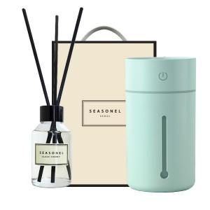

【상세/제작정보】

【인쇄/포장옵션】 | 레이저, 스티커 / 포장지포장

【공급단가】 | 수량 | 100~ | 300~ | 500~ | 1,000~ | 3,000~
*VAT별도 | 단가 | 21,200원 | 20,440원 | 19,680원 | 18,920원 | 18,170원

【상품 URL】 | http://www.easy1.co.kr/src/goods_detail.php?gdno=22676

